Download
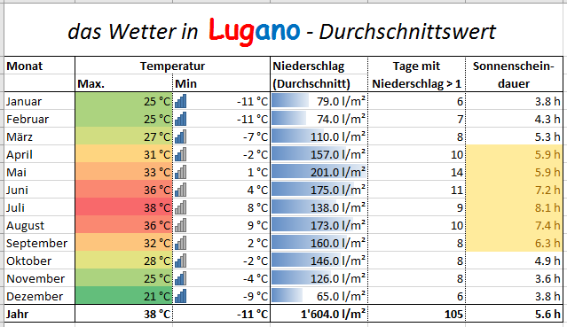
Die folgende Tabelle zeigt die durchschnittlichen Wetterdaten von Lugano. Ihre Aufgabe besteht darin, spezielle Werte mit Hilfe von bedingten Formatierungen hervorzuheben. Sie werden bald feststellen, dass es nicht möglich ist, auf diesem Register eine bedingte Formatierung anzuwenden. Die Daten entsprechen 1:1 den Daten aus dem Internet. Die Einheit steht jeweils beim Wert in der Zelle. Auf dem Register Uebersicht wurde dies mit Hilfe von Zahlenformaten korrigiert, wenden Sie die bedingte Formatierung dort an.
das Wetter in Lugano - Durchschnittswert
Monat | Temperatur |  | Niederschlag | Tage mit Niederschlag > 1 l/m² | Sonnenschein-dauer
 | Max. | Min | (Durchschnitt)
Januar | 25 °C | -11 °C | 79 l/m2 | 6 | 3.8 h
Februar | 25 °C | -11 °C | 74 l/m2 | 7 | 4.3 h
März | 27 °C | -7 °C | 110 l/m2 | 8 | 5.3 h
April | 31 °C | -2 °C | 157 l/m2 | 10 | 5.9 h
Mai | 33 °C | 1 °C | 201 l/m2 | 14 | 5.9 h
Juni | 36 °C | 4 °C | 175 l/m2 | 11 | 7.2 h
Juli | 38 °C | 8 °C | 138 l/m2 | 9 | 8.1 h
August | 36 °C | 9 °C | 173 l/m2 | 10 | 7.4 h
September | 32 °C | 2 °C | 160 l/m2 | 8 | 6.3 h
Oktober | 28 °C | -2 °C | 146 l/m2 | 8 | 4.9 h
November | 25 °C | -4 °C | 126 l/m2 | 8 | 3.6 h
Dezember | 21 °C | -9 °C | 65 l/m2 | 6 | 3.8 h
Jahr | 38 °C | -11 °C | 1604 l/m2 | 105 | 5.6 h

Quelle der Daten: http://ch.wetter.com (18.05.2016)

